内容
要件定義書 | 第1章 | 要求概要 | 作成者 | GeekAca | 作成日 | 2023.7.13
 | 1.1 | 基本要件定義 | 修正者 |  | 修正日
１．システムの概要
・ECサイトMallは、オンラインショッピングモールシステムであり、主にモバイルウェブページを通じてオンラインでのショッピングサービスを提供します。
・Mallには、ホームポータル、商品カテゴリ、新商品ラインナップ、ホームスライド、商品推奨、商品検索、商品表示、ショッピングカート、注文決済、注文プロセス、個人注文管理、会員センター、ヘルプセンターなどのモジュールが含まれています。

・バックエンド管理システムには、データパネル、スライドショーマネージメント、商品管理、注文管理、会員管理、カテゴリ管理、設定などのモジュールが含まれています。

２．機能要件
・フロントエンドモジュール
1. ホームポータル：ショッピングモールの概要情報を表示し、人気商品やプロモーション情報などを含む。
2. 商品カテゴリ：異なるカテゴリ方式で商品を表示し、ユーザーが閲覧や絞り込みを行えるようにする。
3. 新着商品：最新の商品を表示し、ユーザーの注目を引く。
4. ホームスライド：ショッピングモールのスライド広告画像を表示し、特別なイベントや商品を宣伝する。
5. 商品レコメンド：ユーザーの閲覧履歴や興味に基づいて関連商品を推薦する。
6. 商品検索：キーワードを使用して商品を検索し、一致する結果を表示する。
7. 商品表示：商品の詳細情報、画像、価格などを表示し、ユーザーが商品を比較できるようにする。
8. ショッピングカート：興味のある商品をカートに追加し、後で決済できるようにする。
9. 注文決済：ユーザーが選択した商品と数量に基づいて注文を生成し、注文総額を計算する。
10. 注文プロセス：ユーザーが注文を確認、支払い、キャンセルなどの操作を行えるようにし、対応するステータス追跡を提供する。
11. 個人注文管理：ユーザーが個人の注文情報を表示および管理できるようにする。
12. 会員センター：ユーザー登録、ログイン、個人情報管理などの機能を提供する。
13. ヘルプセンター：よくある質問への回答やカスタマーサポートへの連絡などの機能を提供し、ユーザーの問題解決とサポートを行う。

・バックエンド管理システムモジュール：
1、 データパネル：ショッピングモールのデータ統計と分析レポートを表示し、売上高、注文数などの指標を含む。
2、 スライドショーマネージメント：管理者がショッピングモールのホームページのスライド広告画像を管理できる。
３、商品管理：管理者が商品情報を追加、編集、削除できるようにし、商品名、価格、在庫などを含む。
４、注文管理：管理者がユーザーの注文情報を表示および管理できるようにし、注文ステータス、支払い状況などを含む。
５、 会員管理：管理者がユーザーの登録情報と会員レベルを管理できる。
６、 カテゴリ管理：管理者が商品のカテゴリ情報を管理できるようにし、カテゴリの追加、編集、削除を含む。
７、 設定：管理者がシステムの設定を行えるようにし、ウェブサイトのタイトル、ロゴ、連絡先などを含む。

３．非機能要件
・システムはユーザーフレンドリーで使いやすいインターフェースを提供します。
・高いパフォーマンスと安定性を確保し、負荷時でも応答性を維持します。
・セキュリティ対策として、ユーザー認証やアクセス制御を実装します。

４．データモデル
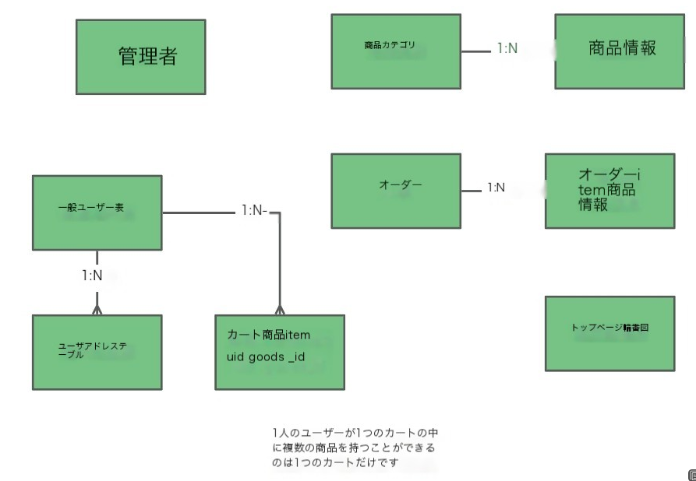

５．シーケンス図

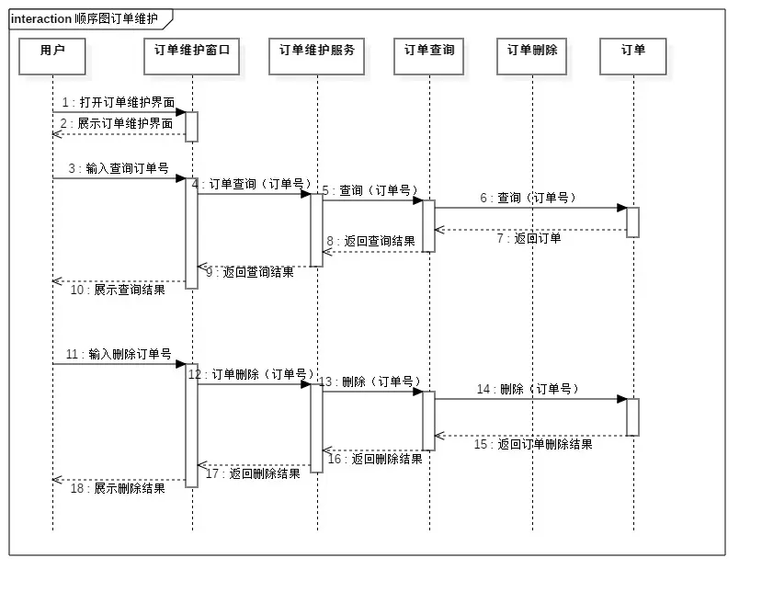

オーダー管理

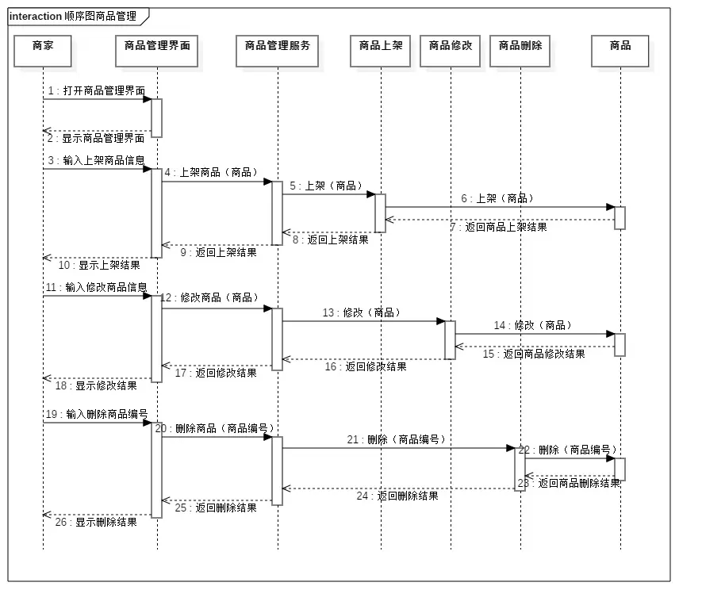

商品管理

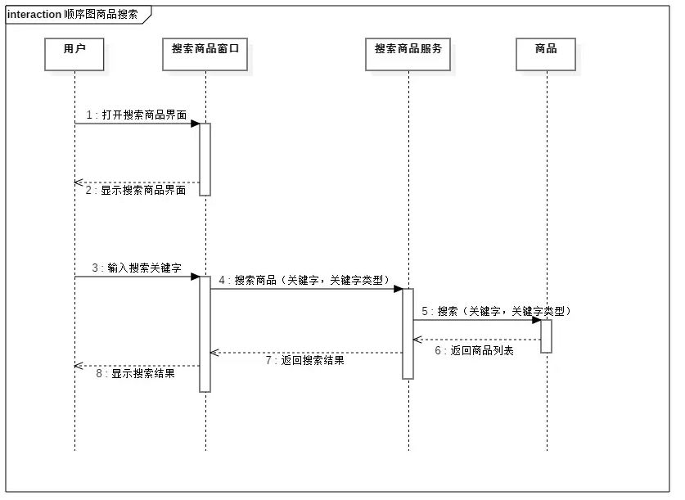

商品検索

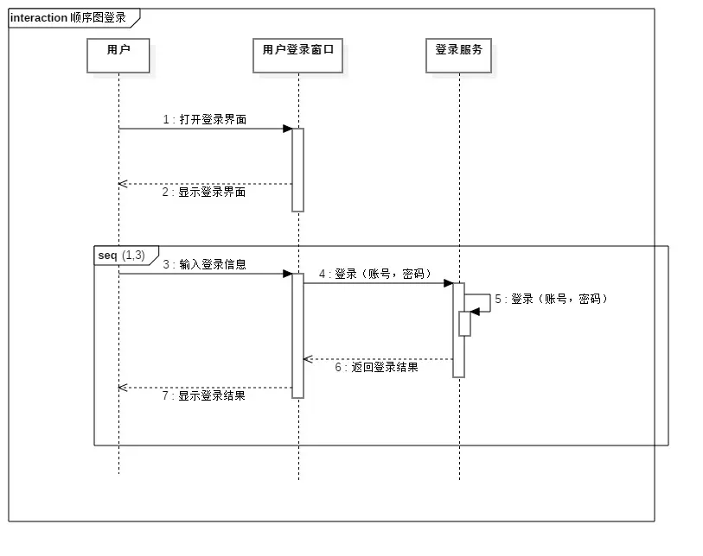

ユーザーログイン

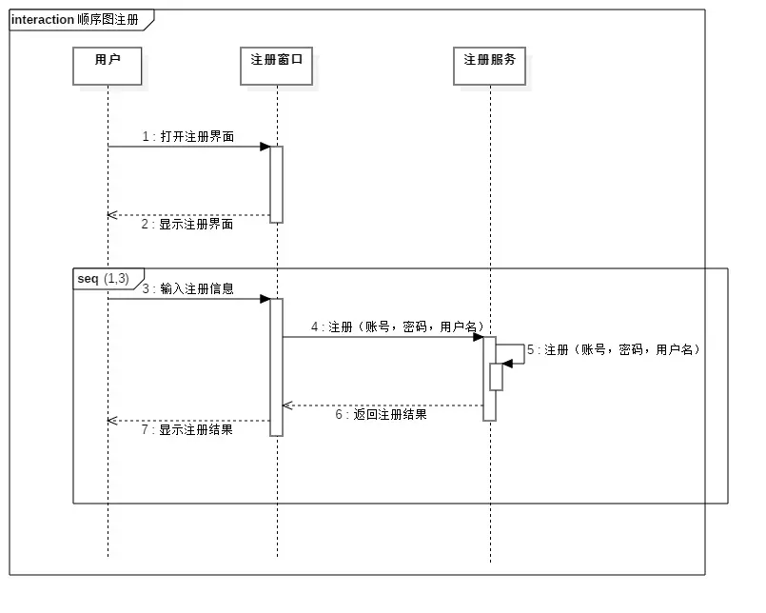

サインアップ

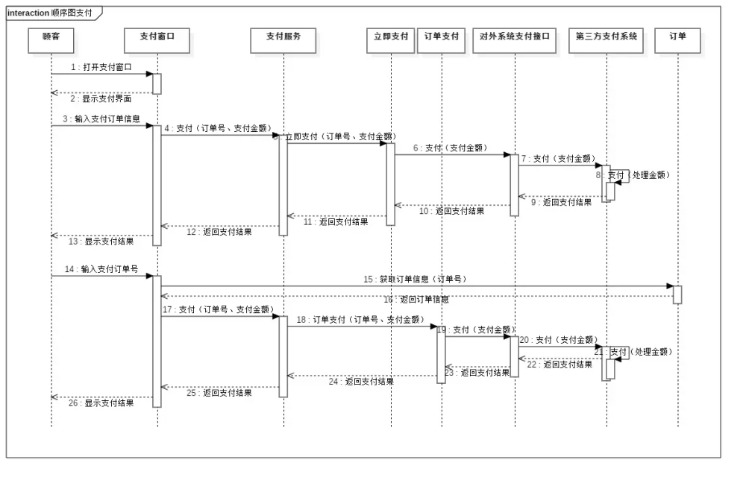

支払い

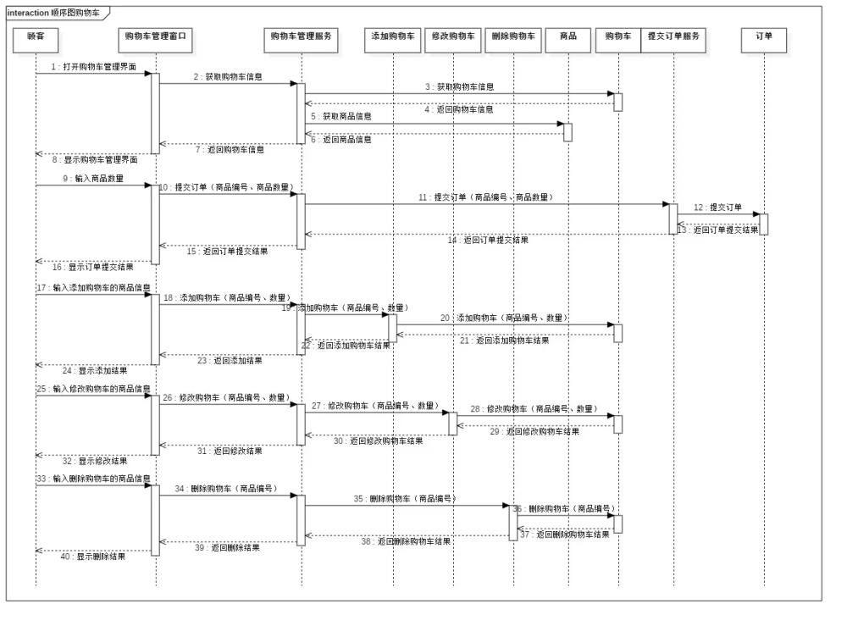

カート

６．エラーハンドリングとセキュリティ
・エラーメッセージや異常な操作に対する適切なエラーハンドリングを実装します。
・ユーザー認証機能を追加し、適切なアクセス制御を行います。

７．テスト計画
・システムの機能や品質を確認するためのテスト計画を立てます。
・ユニットテスト、結合テスト、システムテストなど、適切なテスト手法を選択します。

